トップ
 |  | へリンク
 |  |  | 新着情報

 | SITE MENU
トップページ
商品一覧
ご購入から到着までの流れ
作業風景
みんなの疑問
裏画面

 | NEWS

Design by Megapx
Template by s-hoshino.com

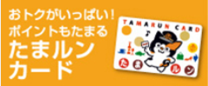

 |  | へリンク

 |  |  |  | ▲ページのトップへ

 |  |  |  | Ｃｏｐｙｒｉｇｈｔ（Ｃ）

